Ejecucion - SP 3
Ejecución de casos de prueba - Ciclo 1
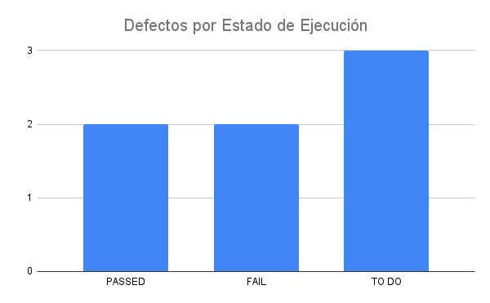
Fecha y Hora | Id | Estado de Ejecución | Datos de Prueba | Ejecutado por | Id Defecto | Notas | Ciclo
2023-03-08 | DB_LOGIN_001 | PASSED |  | Nicolas | - |  | 3
23/03/2023 | DB_BOTON_RESERVA_002 | FAIL |  | Nicolas | 03_56 |  | 3
21/03/2023 | DH_BOTON_RESERVA_003 | FAIL |  | Nicolas | 03_56 |  | 3
2023-03-23 | DB_BUSQUEDA_001 | PASSED |  | Nicolas | - |  | 3
 |  | TO DO
 |  | TO DO
 |  | TO DO
 |  | TO DO
 |  | TO DO

